ログイン画面
プロジェクト名 |  |  | システム名 |  |  | 画面レイアウト設計書 |  |  |  |  |  |  | 作成者 | 作成日 |  | 更新者 | 更新日
東京ITスクール事務システム化プロジェクトPh1 |  |  | LMS学習管理システム |  |  | ログイン画面 |  |  |  |  |  |  | 塩澤 | 2016-10-17 |  | 塩澤 | 2016-10-18

 | 画面イメージ
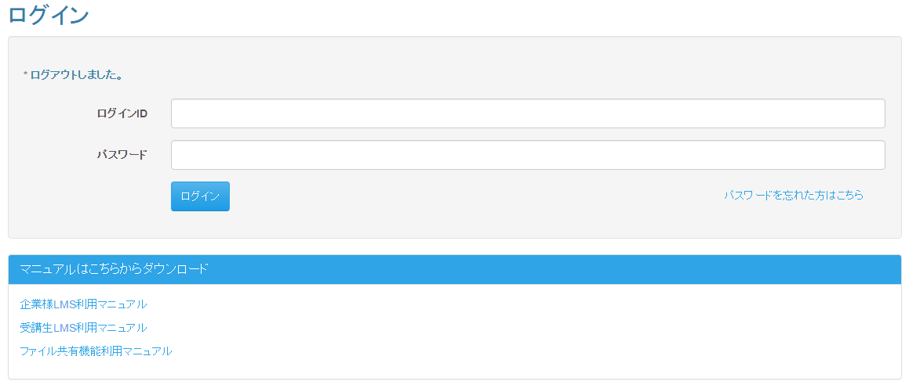
 |  |  |  | 東京ITスクール事務システム化プロジェクトPh1
 |  |  |  | LMS学習管理システム

 | 入力仕様
 | No | 項目名 | 物理名 |  | コントロール |  | 必須 | 桁数 | 最小値 | 最大値 | IME | 属性 |  |  | 備考

 | 1 | ログインID | loginId |  | テキストボックス |  | ○ | - | 5 | 20 | Off
 | 2 | パスワード | password |  | パスワード |  | ○ | - | 8 | 20 | -
 | 3 | ログイン | login |  | 送信ボタン |  | - | - | - | - | -
 | 4 | パスワードを忘れた方はこちら | - |  | リンク |  | - | - | - | - | - | /user/resetPassword/mail

新パスワード入力画面
プロジェクト名 |  |  | システム名 |  |  | 画面レイアウト設計書 |  |  | 作成者 | 作成日 | 更新者 | 更新日
東京ITスクール事務システム化プロジェクトPh1 |  |  | LMS学習管理システム |  |  | 新パスワード入力画面 |  |  | 塩澤 | 2016-10-17

 | 画面イメージ
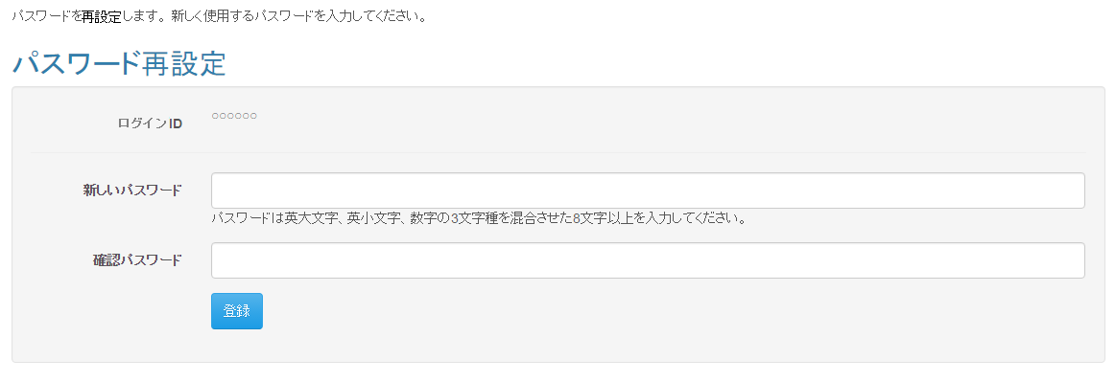
 |  |  |  |  | 東京ITスクール事務システム化プロジェクトPh1
 |  |  |  |  | LMS学習管理システム

 | 出力仕様
 | No | 項目名 |  | データ元 |  |  |  | 備考
 |  |  |  | テーブル名 |  |  | フィールド
 | 1 | ログインID |  | m_user |  |  | login_id | パスワードを再設定したいユーザーのログインID
 | ※その他既存項目は記述なし

受講生詳細画面（講師ロール）
プロジェクト名 |  |  | システム名 |  |  | 画面レイアウト設計書 |  |  |  |  |  |  | 作成者 | 作成日 |  | 更新者 | 更新日
東京ITスクール事務システム化プロジェクトPh1 |  |  | LMS学習管理システム |  |  | 受講生詳細画面（講師ロール） |  |  |  |  |  |  | 塩澤 | 2016-10-17

 | 画面イメージ
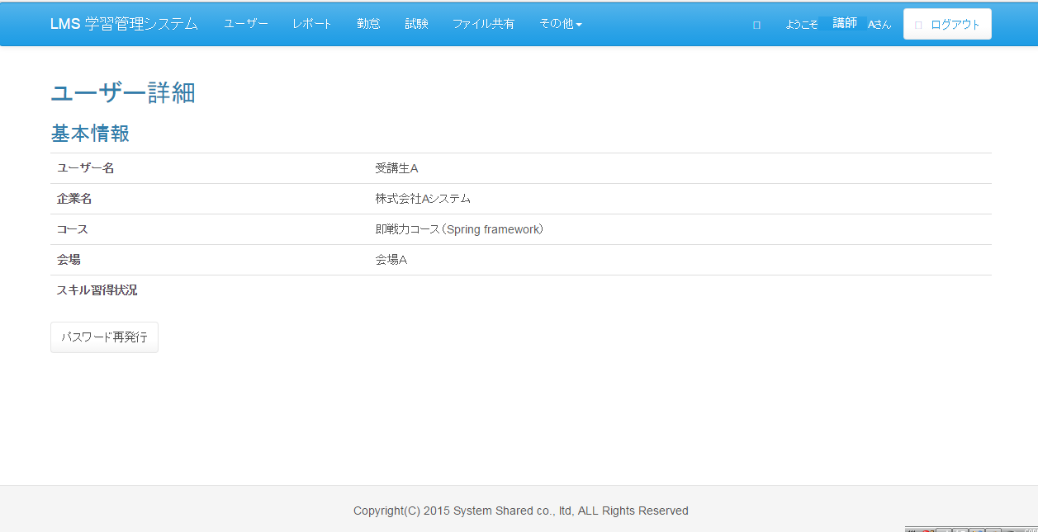
 |  |  |  | 東京ITスクール事務システム化プロジェクトPh1
 |  |  |  | LMS学習管理システム

 | 入力仕様
 | No | 項目名 | 物理名 |  | コントロール |  | 必須 | 桁数 | 最小値 | 最大値 | IME | 属性 |  |  | 備考

 | 1 | パスワード再発行 | - |  | リンク |  | - | - | - | - | - | /user/changePassword/reissue

 | その他仕様
 | 管理者権限でのみ使えた既存のパスワード再発行システムを流用する。
 | 講師権限でログインした場合、受講生権限のユーザーの詳細画面にのみパスワード再発行ボタンが表示される。

